Planilha1
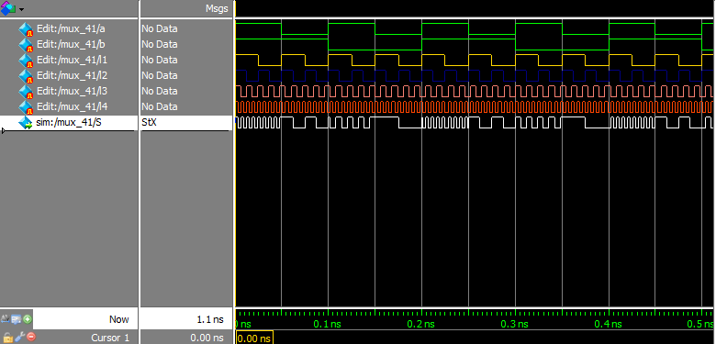

A = 1
B = 1
Entrada = 3
A saída é igual ao l4

A = 1
B = 0
Entrada = 2
A saída é igual ao l3
A = 0
B = 0
Entrada = 0
A saída é igual ao l1

A = 0
B = 1
Entrada = 1
A saída é igual ao l2

